ЗАЯВКА
 | Заполнить или выбрать вариант
Фамилия
Имя
Отчество
Гражданство
Номер зачетной книжки
Электронная почта
Номер мобильного телефона
Форма обучения | очная
Финансирование обучения | бюджетная платная
Факультет/филиал
Курс (на 01.09.2026)
Уровень обучения | бакалавриат специалитет магистратура
Направление подготовки (код и название) | 00.00.00 Название
УСПЕВАЕМОСТЬ
Наличие академической задолженности за всё время обучения | да нет
Наличие оценок "удовл." за всё время обучения | да нет
За период 01.04.25-31.03.26:
Общее количество оценок ("зачтено" не учитывается) | 0
из них: количество "отлично"
количество "хорошо"
Для магистров
Общее количество оценок в дипломе предыдущего уровня образования ("зачтено" не учитывается) | 0
из них: количество "отлично"
количество "хорошо"
количество "удовл."

Необходимые документы:
1. скан выписки из зачетной книжки за весь период обучения
2. документ, подтверждающий отсутствие у кандидата академической задолженности за весь период обучения
3. скан диплома предыдущего уровня образования - для магистров
4. сканы подтверждающих достижения документов (название скана должно соответствовать номеру достижения в таблице)
5. согласие кандидата на размещение в сети "Интернет" информации об участии в конкурсе, включая фио и иные сведения об обучении
6. документ, подтверждающий смену ФИО

ВНИМАНИЕ! Дата получения достижения должна быть в периоде с 01.04.2025 по 31.03.2026. Если у достижения 2 даты (начало и окончание), то дата окончания должна быть не ранее 01.04.2025.

 |  | Достижение 1 | Достижение 2 | Достижение 3 | Достижение 4 | Достижение 5 | Достижение 6 | Достижение 7 | Достижение 8 | Достижение 9 | Достижение 10 | Достижение 11 | Достижение 12 | Достижение 13 | Достижение 14 | Достижение 15 | Достижение 16 | Достижение 17 | Достижение 18 | Достижение 19 | Достижение 20
БЛОК 1. ПОБЕДА В МЕРОПРИЯТИИ (в соотв. с п.9 постановления Правительства РФ от 23.05.2020 №744)
 |  | 1.1. | 1.2. | 1.3. | 1.4. | 1.5. | 1.6. | 1.7. | 1.8. | 1.9.
Название мероприятия | выбрать из раскрывающегося списка ->
Тип мероприятия | выбрать из раскрывающегося списка ->
Статус | выбрать из раскрывающегося списка ->
Тип победы | выбрать из раскрывающегося списка ->
Количество участников команды | (если победа личная - ставится 1)
Занятое место | выбрать из раскрывающегося списка ->
Форма проведения | выбрать из раскрывающегося списка ->
Место проведения | город, организация
Дата начала | дата в формате ДД.ММ.ГГГГ
Дата окончания | дата в формате ДД.ММ.ГГГГ
БЛОК 2. УЧАСТИЕ В НАУЧНО-ИССЛЕДОВАТЕЛЬСКИХ, ОПЫТНО-КОНСТРУКТОРСКИХ РАБОТАХ ИЛИ РЕАЛИЗАЦИЯ ИННОВАЦИОННЫХ ПРОЕКТОВ
 |  | 2.1. | 2.2. | 2.3. | 2.4. | 2.5. | 2.6. | 2.7. | 2.8. | 2.9.
Тип работы/проекта | выбрать из раскрывающегося списка ->
Название работы/проекта
Тип подтверждающего документа | Например, если ВТСК - Протокол Круглого стола-совещания "Заслушивание результатов…"
№ подтверждающего документа
Дата подтверждающего документа | дата в формате ДД.ММ.ГГГГ
Количество участников (включая претендента) | цифрой
БЛОК 3. ПУБЛИКАЦИИ
СПРАВОЧНО: Как узнать категорию: на elibrary.ru на странице журнала раздел "ИНДЕКСАЦИЯ" ---> | 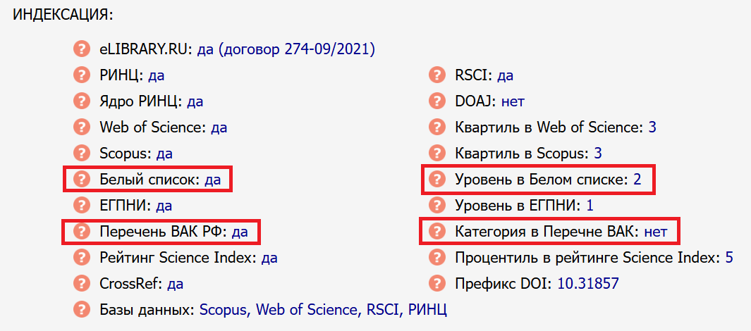
 |  | 3.1. | 3.2. | 3.3. | 3.4. | 3.5. | 3.6. | 3.7. | 3.8. | 3.9.
Название публикации
Название журнала/сборника
Категория | выбрать из раскрывающегося списка ->
Название конференции | (заполняется, если публикация по материалам коференции)
Количество авторов (включая претендента) | цифрой, науч.рук. тоже считается за соавтора
Год публикации | выбрать из раскрывающегося списка ->
Месяц публикации | выбрать из раскрывающегося списка ->
№ издания | (если есть)
Страницы | (если есть)
Количество печатных листов, п.л. | (1 печатный лист = 40 000 печатных знаков (с учетом знаков препинания, цифр и пробелов) или 1 печатный лист = 16 страниц формата А4)
eLIBRARY.RU страница публикации | URL
eLIBRARY.RU страница журнала/сборника | URL
БЛОК 4. РЕЗУЛЬТАТЫ ИНТЕЛЛЕКТУАЛЬНОЙ ДЕЯТЕЛЬНОСТИ (ПАТЕНТЫ, СВИДЕТЕЛЬСТВА)
 |  | 4.1. | 4.2. | 4.3. | 4.4. | 4.5. | 4.6. | 4.7. | 4.8. | 4.9.
Название
Тип документа | выбрать из раскрывающегося списка ->
Тип открытия/патента/свидетельства | выбрать из раскрывающегося списка ->
Количество авторов (включая претендента)
Номер документа
Дата выдачи | дата в формате ДД.ММ.ГГГГ
БЛОК 5. НАГРАДЫ (ПРИЗ) ЗА РЕЗУЛЬТАТЫ ДЕЯТЕЛЬНОСТИ
 |  | 5.1. | 5.2. | 5.3. | 5.4. | 5.5. | 5.6. | 5.7. | 5.8. | 5.9.
Название мероприятия
Область деятельности | выбрать из раскрывающегося списка ->
Тип мероприятия | выбрать из раскрывающегося списка ->
Статус | выбрать из раскрывающегося списка ->
Тип победы | выбрать из раскрывающегося списка ->
Количество участников команды | (если победа личная - ставится 1)
Занятое место | выбрать из раскрывающегося списка ->
Форма проведения | выбрать из раскрывающегося списка ->
Место проведения | город, организация
Дата начала мероприятия | дата в формате ДД.ММ.ГГГГ
Дата окончания мероприятия | дата в формате ДД.ММ.ГГГГ
БЛОК 6. ОПЫТ ПЕДАГОГИЧЕСКОЙ ДЕЯТЕЛЬНОСТИ
 |  | 6.1. | 6.2. | 6.3. | 6.4. | 6.5.
Наименование организации, где была педагогическая деятельность
Наименование должности
Наименование темы курса
Дата начала | дата в формате ДД.ММ.ГГГГ
Дата окончания | дата в формате ДД.ММ.ГГГГ
БЛОК 7. ЦЕЛЕВОЕ ОБУЧЕНИЕ
 |  | 7.1.
Наличие договора о целевом обучении с организацией, осуществляющей образовательную деятельность, участвующей в разработке и внедрении технологии, включенной в перечень важнейших наукоемких технологий, утвержденный Указом Президента Российской Федерации от 18 июня 2024 г. № 529 "Об утверждении приоритетных направлений научно-технологического развития и перечня важнейших наукоемких технологий" | Название организации

